상품제안서
엠보극세사담요(중) | 상품코드: S15073

 |  |  |  |  |  |  | 02-713-8555 | www.synergygift.co.kr
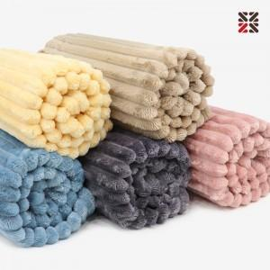

【상세/제작정보】 | <p><span style="font-size: 12pt;">차콜,베이지 단종</span>&nbsp;</p>

【인쇄/포장옵션】 | 실크 / 포장불가능

【공급단가】 | 수량 | 50~ | 100~ | 500~ | 1,000~ | 3,000~
*VAT별도 | 단가 | 6,240원 | 6,050원 | 5,610원 | 5,550원 | 5,440원

【상품 URL】 | https://www.synergygift.co.kr:443/src/goods_detail.php?gdno=20115

